帮会列表（无帮会时）
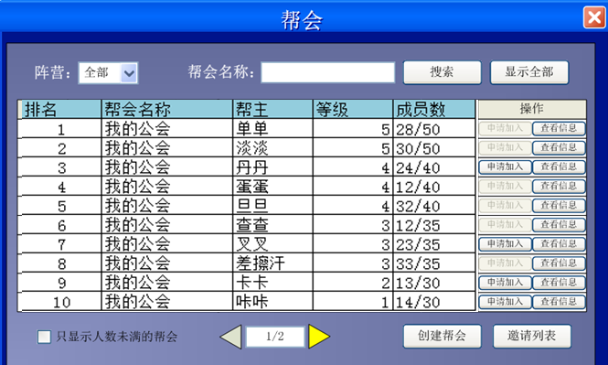
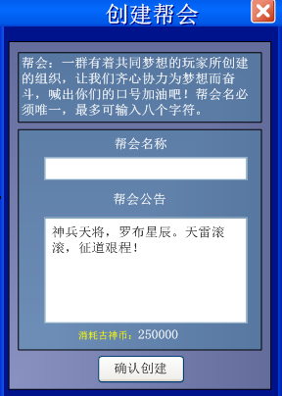
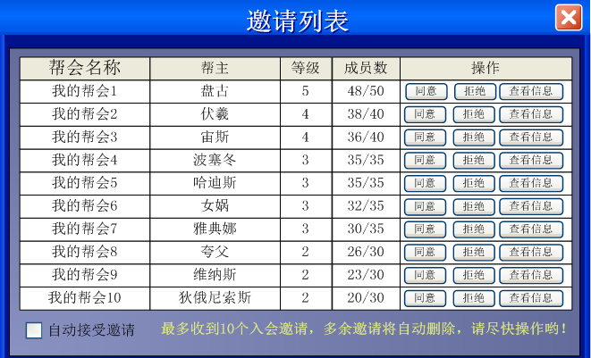
【帮会搜索】
1.帮会名称：在“帮会名称”后的输入框中输入帮会的名字后，点击“搜索”按钮，如果搜索到与输入框中名字相符的帮会，则会显示出帮会的相关信息
到帮会列表里。（只显示搜索到的帮会信息，其他帮会的信息不显示）
2.显示全部：搜索到一个或多个帮会信息后，点击“显示全部”可以让帮会列表中显示的帮会信息返回到全部帮会信息的显示

【帮会列表】
帮会列表里显示所有帮会的信息。（信息包括为：排名、帮会名称、帮主等重要信息）
1.排名：通过帮会等级与成员数来制定的一个帮会排名顺序，如果有多个帮会处在同等级的情况下，那么依次对比帮会中的“VIP数＞帮会资金”属性，
最后对帮会进行排名（大的排前）
2.帮会名称：帮会名称的显示
4.VIP数： 帮会中所包含的VIP数
5.帮主：帮会的帮主名字显示
6.等级：帮会的等级显示
7.成员数：帮会中的“当前成员数/成员数上限”的显示
8.操作
申请加入：
玩家等级达到5级后（包括5级）可以通过点击“申请加入”按钮，向帮会发出申请加入帮会的申请消息
8.1 当玩家满足申请加入帮会的条件后，点击“申请加入”后，“申请加入”变为“取消申请”，同时将对申请的帮会发送入会请求
8.2 当按钮为“取消申请”时，如果点击“取消申请”，“取消申请”变为“申请加入”，同时将删除对申请的帮会已发送的入会请求

查看信息：
8.3 点“查看信息”按钮，将弹出对应帮会的详细介绍

【界面操作】
2.翻页按钮：当帮会的数量超过一页可显示的总数后，可以通过点击翻页按钮来查看其他帮会
3.只显示人数未满的帮会：勾选此项后，将筛选尚未满员的帮会供玩家查看
4.创建帮会：点击“创建帮会”按钮弹出创建帮会界面，条件不满足点击“确认创建”将弹出错误提示信息，条件满足后点击则成功创建
5.邀请列表：当有其他帮会发出邀请加入帮会的信息后，可以点击“邀请列表”查看邀请信息
5.1当玩家有邀请信息时，点击“邀请列表”，弹出帮会邀请列表信息，玩家可对帮会邀请做出选择
5.2同意：点击“同意“按钮以后，成功加入到帮会，帮会邀请界面关闭同时其他未操作的邀请自动拒绝，弹出帮会主界面
5.3拒绝：点击“拒绝”按钮以后，所拒绝的帮会邀请信息删除，其他帮会邀请信息自动上提
5.4查看：与帮会列表界面中的“查看信息”按钮功能相同
5.5自动接受邀请：勾选此项后，任意一个帮会邀请你，你将自动同意该邀请并加入帮会

【帮会创建】
1.帮会创建前提条件
1.1玩家等级大于或等于15级。（如果条件不满足，系统弹出错误提示信息会显示为“您当前等级不足15级，不能创建帮会”）
1.2玩家资金满足创建帮会的数量。（如果条件不满足，系统弹出错误提示信息会显示为“您的资金不足，不能创建帮会”）
2.帮会创建规则
2.1帮会名称
2.1.1帮会名称最大输入不超过8个字符
2.1.2如果帮会名称输入框中有敏感字符，点击“创建”后，系统弹出提示显示为“你当前输入的帮会名称中有敏感字符，请重新输入”。（不关闭创建界面，清空帮会名称栏）
2.1.3如果帮会名称输入框中有非法字符，点击“创建”后，系统弹出提示显示为“你当前输入的帮会名称中有非法字符，请重新输入”。（不关闭创建界面，清空帮会名称栏）
2.1.4如果帮会名称已存在，点击“创建”后，系统弹出提示显示为“帮会名称已存在，请重新输入”。（不关闭创建界面，清空帮会名称栏）
2.2帮会公告
2.2.1帮会公告最多输入不超过50个字符
2.2.2帮会公告默认为“当里个当，当里个当，两个乱子荡想当，心非要慌，乱非要荡，心慌乱荡要桑当！”
2.2.3如果帮会公告输入框中有敏感字符，点击“创建”后，系统弹出提示信息显示为“你当前输入的帮会公告中有敏感字符，请重新输入”。（不关闭创建界面，恢复默认公告）
2.2.4如果帮会公告输入框中有非法字符，点击“创建”后，系统弹出提示信息显示为“你当前输入的帮会公告中有非法字符，请重新输入”。（不关闭创建界面，恢复默认公告）

2.3帮会创建方式
2.3.1货币创建：使用30点券（30rmb）创建一个1级帮会
2.3.2其他创建：预留通过其他收费方式直接创建高级帮会的渠道

【申请加入】
1.申请加入帮会的当前成员数没有达到帮会当前等级的成员数上限。
2.玩家等级大于或等级5级。（如果条件不满足，系统弹出提示信息显示为“您当前等级不足5级，不能加入帮会”）
3.点击“申请加入”按钮后，如果满足申请加入条件，系统弹出提示信息会显示为“申请加入帮会成功”，原“申请按钮”变为“取消申请”的按钮。
4.当加入帮会后，聊天栏中的帮会频道会出现信息为“恭喜【XXX】加入帮会，帮会实力更上一层楼，大家热烈欢迎！”
5.如果帮会人数已满上限，“申请加入”按钮自动禁用，玩家不可点击
6.如果阵营不同，“申请加入”按钮自动禁用，玩家不可点击

取消申请：
1.当申请加入帮会信息已经发送后（“申请加入”按钮变为“取消申请”），如果想要取消申请信息，点击“取消申请”按钮，使按钮变为“申请加入”状态即可

邀请加入：
1.帮会成员可以邀请其他没有帮会的玩家加入本帮帮会。（邀请玩家加入需要帮会权限）

【ui说明】

